Maquinas
Un inspector afirma que el promedio de fallas de la maquina 2 es mayor al promedio de fallas de la máquina 1. Para probar esto se inspeccionaron las maquinas durante 360 dias y se anoto el número de fallas diarias por máquina. En el cuadro se muestran los resultados. Pruebe esta afirmación con un nivel de confianza del 96%. Realice el contraste en SPSS, justifique las respuestas. Recuerde dar capture a todas las pantallas. Decida por el p-valor y tambien usando el estadistico Z.
 | MAQUINA 1 | MAQUINA 2
1 | 44 | 33
2 | 28 | 58
3 | 62 | 66
4 | 55 | 76
5 | 52 | 84
6 | 29 | 56
7 | 51 | 62
8 | 31 | 55
9 | 24 | 75
10 | 32 | 33
11 | 37 | 73
12 | 40 | 74
13 | 63 | 26
14 | 51 | 79
15 | 41 | 86
16 | 30 | 29
17 | 49 | 44
18 | 48 | 78
19 | 57 | 19
20 | 39 | 59
21 | 53 | 23
22 | 41 | 83
23 | 39 | 80
24 | 48 | 49
25 | 32 | 69
26 | 56 | 50
27 | 33 | 32
28 | 27 | 84
29 | 31 | 57
30 | 41 | 75
31 | 59 | 80
32 | 34 | 44
33 | 65 | 36
34 | 29 | 54
35 | 36 | 33
36 | 55 | 25
37 | 39 | 26
38 | 57 | 27
39 | 60 | 36
40 | 49 | 49
41 | 38 | 29
42 | 41 | 68
43 | 42 | 68
44 | 34 | 58
45 | 59 | 23
46 | 54 | 32
47 | 25 | 52
48 | 40 | 86
49 | 26 | 50
50 | 43 | 53
51 | 54 | 72
52 | 53 | 40
53 | 52 | 73
54 | 51 | 59
55 | 58 | 74
56 | 36 | 56
57 | 32 | 20
58 | 42 | 38
59 | 63 | 64
60 | 47 | 77

Utilidades
Un administrador afirma que el promedio de utilidades de las cinco empresas que el dirige es igual. Para probar esta afirmación se tomaron las utilidades de 24 meses en las cinco empresas. En el cuadro se muestran los datos correspondientes. Pruebe esta afirmación con un nivel de confimza del 97%.
Realice el contraste en SPSS, justifique las respuestas. Recuerde dar capture a todas las pantallas. Decida por el p-valor y tambien usando el estadistico de prueba.
 | E1 | E2 | E3 | E4 | E5
1 | 5912 | 5326 | 4733 | 4624 | 2167
2 | 6200 | 5768 | 5811 | 6257 | 2303
3 | 6515 | 3454 | 4147 | 4726 | 4728
4 | 4914 | 3332 | 5343 | 6635 | 5022
5 | 4249 | 3415 | 4349 | 5308 | 3479
6 | 3216 | 5493 | 4494 | 4170 | 2263
7 | 3588 | 4622 | 4633 | 4374 | 2836
8 | 4027 | 5670 | 4141 | 6673 | 2144
9 | 4246 | 5608 | 6693 | 5413 | 2665
10 | 6107 | 4529 | 6415 | 5535 | 2777
11 | 6287 | 4427 | 4655 | 4516 | 4560
12 | 3644 | 5407 | 5838 | 6453 | 4797
13 | 4414 | 5498 | 5854 | 5496 | 3922
14 | 5274 | 2849 | 4690 | 3832 | 4384
15 | 3323 | 4225 | 6673 | 3933 | 3152
16 | 3951 | 3925 | 5742 | 4702 | 2651
17 | 6670 | 4348 | 5260 | 4634 | 2458
18 | 3112 | 3772 | 6901 | 4289 | 4536
19 | 6025 | 5175 | 4958 | 4121 | 4739
20 | 6255 | 3698 | 4038 | 4030 | 3223
21 | 5085 | 3041 | 5997 | 5501 | 5125
22 | 5361 | 3515 | 6185 | 6605 | 2793
23 | 4261 | 3684 | 5844 | 4693 | 2524
24 | 5887 | 5430 | 4986 | 4643 | 2903

regresión
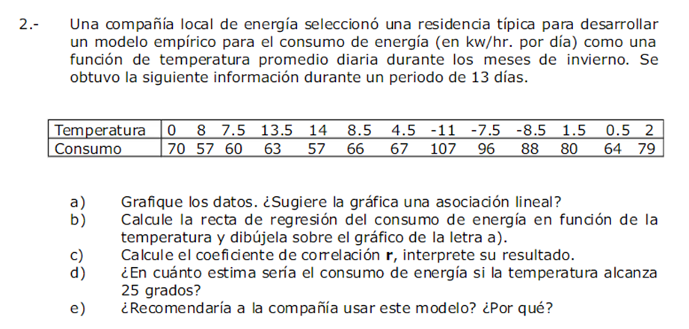

En este ejerccio usted deberá arreglar los datos.
Utilice Excel para el cálculo de la ecuación.
Muestre la ecuación
Justifique todos sus resultados e interpretelos.

